jsx
В предыдущей части мы поговорили о том, как работает React, разбив наши приложения React на небольшие части для многократного использования, называемые компонентами. Эти компоненты отображают деревья элементов и других компонентов. Функция createElement позволяет увидеть, как работает React, но разработчики React не должны составлять сложные, трудночитаемые деревья синтаксиса JavaScript. Для эффективной работы с React мы будем использовать JSX.
Аббревиатура JSX включает JS из JavaScript и X из XML. JSX — это расширение JavaScript, которое позволяет определять элементы React с использованием синтаксиса тегов непосредственно в коде JavaScript. Иногда JSX путают с похожим на него HTML. JSX — это еще один способ создания элементов React, который избавляет нас от поиска пропавшей запятой в сложном вызове createElement.
JSX выглядит понятным и легко читаемым, но его не может интерпретировать браузер. Весь JSX нужно преобразовать в вызовы createElement. К счастью, для этой задачи есть отличный инструмент — Babel.
Многие языки программирования подразумевают транспиляцию исходного кода. JavaScript — это интерпретируемый язык: браузер интерпретирует код как текст, поэтому необходимости компилировать JavaScript нет. Однако не все браузеры поддерживают новейший синтаксис JavaScript, и ни один браузер не поддерживает синтаксис JSX. Поскольку мы хотим использовать новейшие функции JavaScript вместе с JSX, нам нужна возможность преобразовывать новомодный исходный код во что-то, что браузер сможет интерпретировать. Этот процесс называется транспиляцией, и именно этой задачей занимается Babel (https://babeljs.io/).
Первая версия транспилятора называлась 6to5 и была выпущена в сентябре 2014 года. 6to5 был инструментом для преобразования синтаксиса ES6 в синтаксис ES5, который на тот момент лучше поддерживался веб-браузерами. По мере своего развития транспилятор стал платформой для поддержки всех последних изменений в ECMAScript.
Babel используется в продакшене Facebook, Netflix, PayPal, Airbnb и других кампаний. Ранее команда Facebook создала преобразователь JSX по своим стандартам, но вскоре отказалась от него в пользу Babel. Работать с Babel можно разными способами. Самый простой — включить ссылку на CDN Babel непосредственно в HTML-код, который будет транспилировать любой код в блоках сценария, имеющих тип text/babel. Babel транспилирует исходный код на клиенте перед его запуском. Это не лучшее решение для продакшена, но для начала работы с JSX оно подходит отлично:
Здесь шаблон с подключением Babel
После компиляции каждое JSX-выражение становится обычным вызовом JavaScript-функции, результат которого — объект JavaScript. Babel компилирует JSX в вызовы React.createElement().

В качестве дочерних элементов можно использовать другие элементы JSX

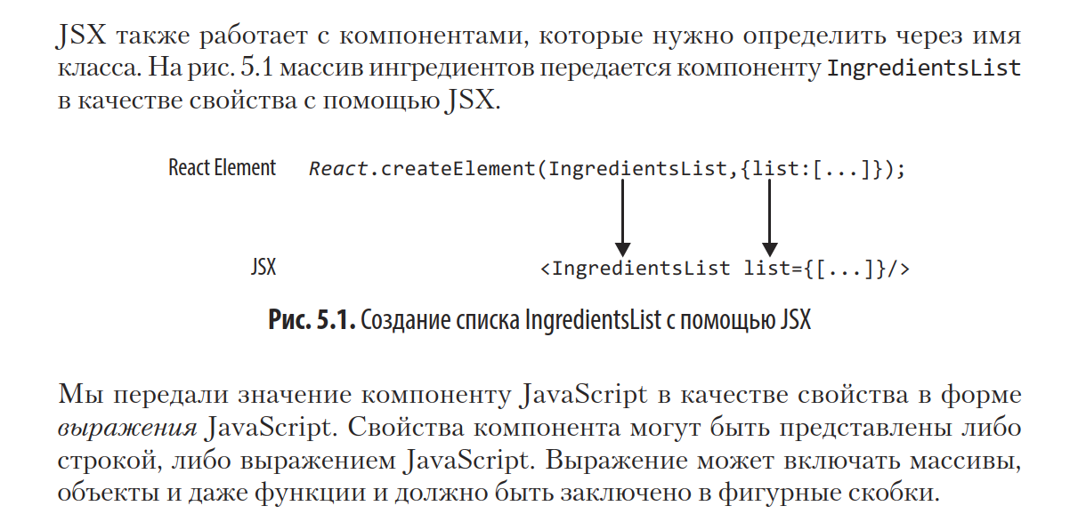

JSX производит «элементы» React.

Выражения JavaScript заключаются в фигурные скобки и указывают, где должны быть вычислены переменные и куда будут возвращены результаты этих вычислений. Например, чтобы отобразить в элементе значение свойства title, мы можем вставить это значение в выражение JavaScript. Переменная будет вычислена, а ее значение — возвращено: <h1>{title}</h1>
part2/example1
Значения типов, отличных от строки, также должны быть представлены выражениями JavaScript: <input type="checkbox" defaultChecked={false} />
part2/example1
Код JavaScript, заключенный в фигурные скобки, будет вычислен. То есть к нему будут применены такие операции, как конкатенация или сложение, а найденные в выражениях функции будут вызваны: <h1>{"Hello" + title}</h1> <h1>{title.toLowerCase()}</h1>
part2/example1
JSX — это JavaScript, поэтому вы можете включать JSX непосредственно в функции JavaScript. Например, сопоставить массив с элементами JSX:
const ExList = function ({data}) { return ( <ul> {data.map((exercise, i) => <li key={i}>{exercise}</li>)}; </ul> ) }
part2/example1

Теперь когда мы немного освоились с синтаксисом JSX можно попробовать собрать приложение для тренировочного дня
не затрагивать тему того что внутри функции должен быть один элемент а в него вложены другие
part2/example2 | На дз: расширить упражнение без значков

Фрагменты React

Воспользуемся моментом и посмотрим на небольшой пример рендеринга двух родственных компонентов с использованием фрагмента React. Начнем с создания нового компонента под названием Cat, который мы отобразим в DOM в root:
part2/example3
Как и ожидалось, мы получили на выходе h1, но что произойдет, если мы добавим тег p в компонент Cat на том же уровне, что и h1?

Мы увидим в консоли ошибку, которая сообщит, что смежные элементы JSX должны быть заключены в тег, и порекомендует использовать фрагмент. Сейчас на сцену выйдут фрагменты! React не отображает два или более смежных или родственных элемента как компонент, поэтому мы добавили к ним закрывающий тег вроде div. Однако это привело к созданию множества нежелательных тегов и оберток. Используя фрагмент React, сымитируем поведение оболочки, фактически не создавая новый тег.
part2/example3

